90DEG
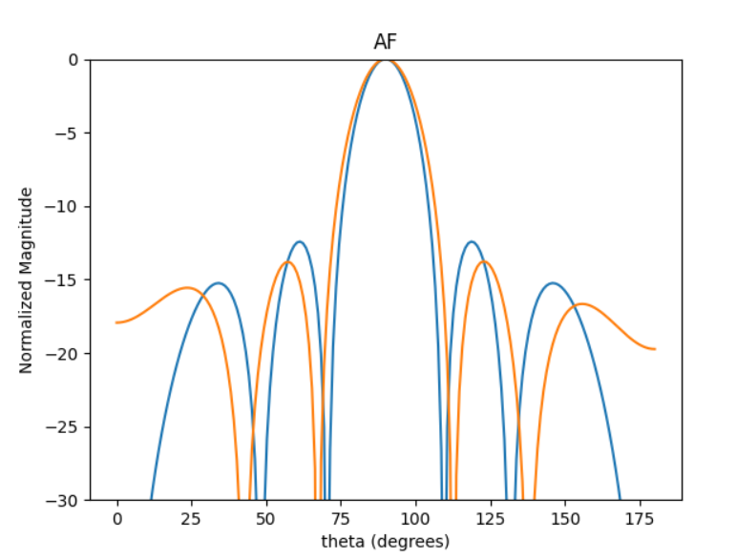
 | 0 | 1 | 2 | 3 | 4 | 5 | HPBW | SLL | DIR
0 | 2.180865187 | 2.1523410111 | 2.1994947025 | 2.1534163792 | 2.1836922301 | 2.1770390632 | 21 | -13.764534863 | 4.1795716966
1 | 3.6217199775 | 3.6723592354 | 3.6240561443 | 3.6882302259 | 3.6325194309 | 3.6661946378 | 21 | -13.660721825 | 4.178938868
2 | 3.7471573436 | 3.8585614844 | 3.8371449975 | 3.9553672049 | 3.9298436584 | 4.033029656 | 21 | -13.54461034 | 4.1697881932
3 | 3.1955790557 | 3.1371695559 | 3.1301957792 | 3.1858613902 | 3.2048435775 | 3.1831953913 | 21 | -13.095285554 | 4.172344431
4 | 4.730782656 | 4.6086712824 | 4.7571700381 | 4.633341963 | 4.7890331241 | 4.6520435689 | 21 | -13.007339595 | 4.1721325357
5 | 2.0987177886 | 2.1671180394 | 2.1379154146 | 2.2194022378 | 2.1113033204 | 2.2102645215 | 21 | -13.378022209 | 4.1710731533
6 | 4.2903172478 | 4.3324921787 | 4.3138657677 | 4.4670011213 | 4.4628161365 | 4.5223787254 | 21 | -13.280172497 | 4.1606372073
7 | 4.3073654131 | 4.3600591482 | 4.3170076464 | 4.3277985932 | 4.2801056481 | 4.3569548818 | 21 | -13.182934719 | 4.1771504614
8 | 2.8383225311 | 2.7743423759 | 2.9306461714 | 2.7793673497 | 2.9508234326 | 2.8086805597 | 21 | -13.325365182 | 4.161298049
9 | 2.3855549253 | 2.4563393113 | 2.3921864888 | 2.454399379 | 2.3847441358 | 2.4492731365 | 21 | -13.39768886 | 4.1790977615

60DEG
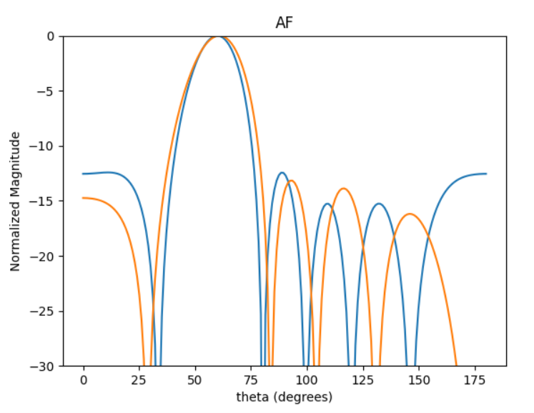
 | 0 | 1 | 2 | 3 | 4 | 5 | HPBW | SLL | DIR
0 | 5.3720498514 | 4.004180069 | 2.550999859 | 1.4164722488 | 6.2038288656 | 4.9312207576 | 24 | -13.167653077 | 3.9739396957
1 | 0.12463003942 | 5.2875420401 | 3.6925926916 | 2.5588182763 | 0.96618362637 | 6.1272319571 | 24 | -11.521725238 | 4.0105628638
2 | 5.9035494333 | 4.6142789433 | 3.0936795768 | 1.8790351787 | 0.3408707009 | 5.3208193589 | 24 | -12.407933789 | 4.0274729273
3 | 5.5722932634 | 4.1706276747 | 2.7093580809 | 1.4919162938 | 6.2331708678 | 4.9192360787 | 24 | -12.909817703 | 4.0053736128
4 | 2.9914539159 | 1.7685689715 | 0.17779156256 | 5.3679734539 | 3.8071161735 | 2.6231615387 | 24 | -12.263719371 | 4.0128998447
5 | 4.9917890582 | 3.7946735508 | 2.2005905082 | 0.99445007399 | 5.6798215759 | 4.458458704 | 24 | -11.721735046 | 4.0381167095
6 | 4.1966299766 | 2.9277977516 | 1.3525592388 | 0.14894831624 | 4.8749706912 | 3.6187044684 | 24 | -12.143806564 | 4.0352556716
7 | 4.8026625156 | 3.745147368 | 2.1006188101 | 0.9817663154 | 5.6081397186 | 4.5690904324 | 24 | -11.044281472 | 4.0023206478
8 | 4.8052506781 | 3.6230632814 | 2.0011641575 | 0.86147337823 | 5.4886425982 | 4.3169852179 | 24 | -11.716216015 | 4.0363714015
9 | 1.3558580823 | 0.15150195419 | 4.8233094824 | 3.6275371337 | 2.024149419 | 0.81588618698 | 24 | -11.725127869 | 4.0404397407

45DEG
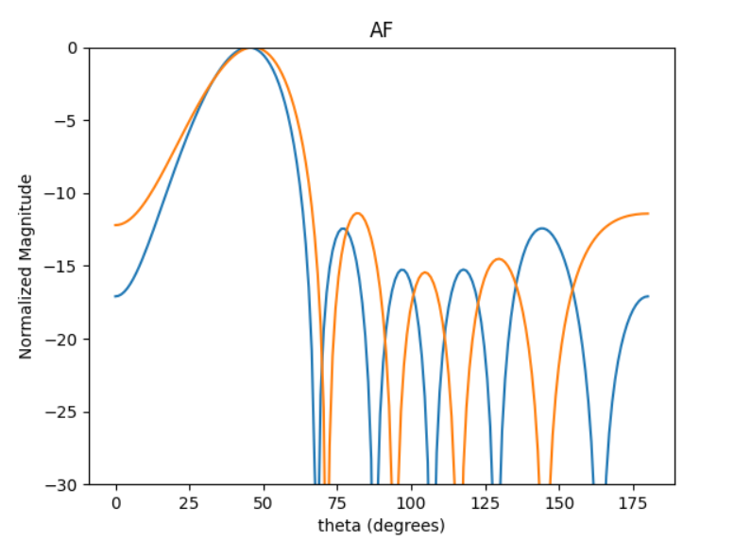
 | 0 | 1 | 2 | 3 | 4 | 5 | HPBW | SLL | DIR
0 | 3.2766511689 | 1.4136159684 | 5.7858853608 | 3.8470745589 | 1.9588271385 | 0.13620117184 | 28 | -11.336434793 | 3.0647191032
1 | 0.48180015239 | 4.8900670043 | 3.0336213707 | 1.0925924969 | 5.4973281215 | 3.5989799649 | 28 | -11.077121045 | 3.0638136364
2 | 2.5929800795 | 0.57126837989 | 5.0291112577 | 3.078681417 | 1.3201547862 | 5.6280909229 | 28 | -10.458319743 | 3.0488338851
3 | 0.91230083815 | 5.3796857435 | 3.5471634567 | 1.5283685287 | 5.9002910282 | 4.0947483881 | 28 | -10.977430522 | 3.068363498
4 | 3.1654179941 | 1.2245386883 | 5.6407361523 | 3.6821886584 | 1.832862835 | 6.2492989676 | 28 | -11.014720206 | 3.05443673
5 | 3.8737204622 | 1.9979051484 | 0.04663726335 | 4.4285695161 | 2.5518679721 | 0.71344613226 | 28 | -11.077523921 | 3.0589160456
6 | 5.4093541722 | 3.5867967656 | 1.6891283869 | 5.9986378436 | 4.1253521136 | 2.2859668266 | 28 | -11.310748085 | 3.0680110483
7 | 4.1193736964 | 2.1873399497 | 0.31765569986 | 4.7175892533 | 2.8516940399 | 0.90701599372 | 28 | -10.550538564 | 3.0561716063
8 | 1.9954685613 | 0.030136187224 | 4.4695553447 | 2.5746799281 | 0.76760597977 | 4.9963802081 | 28 | -10.189594369 | 3.0394096795
9 | 5.1176051522 | 3.2993881557 | 1.3987813611 | 5.7255877402 | 3.8103550952 | 1.9546902193 | 28 | -11.38623984 | 3.0578432065

30DEG
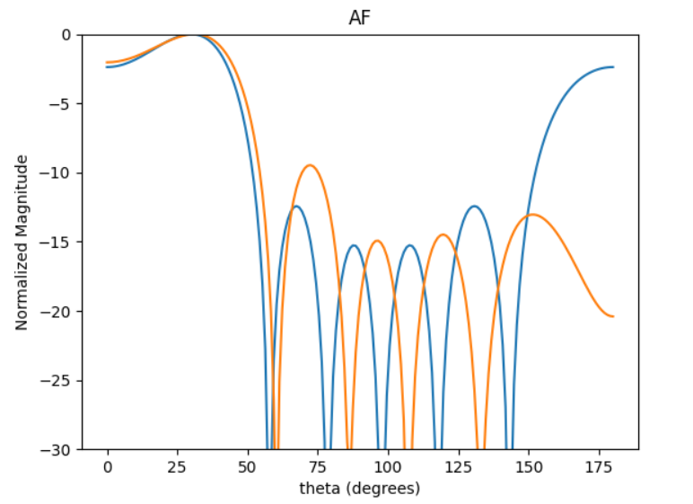
 | 0 | 1 | 2 | 3 | 4 | 5 | HPBW | SLL | DIR
0 | 5.6894434962 | 3.4559930926 | 1.1069556856 | 4.8115659739 | 2.3959232852 | 0.34247461921 | 48 | -2.0378156661 | 2.7616239089
1 | 4.9999549069 | 2.8862447678 | 0.40693385867 | 4.2541051662 | 1.8515203607 | 5.8136267748 | 47 | -1.9249599006 | 2.7501095079
2 | 0.34522338285 | 4.4083387435 | 2.0461951979 | 5.7352617817 | 3.309618769 | 1.2295138419 | 47 | -1.9203540757 | 2.7759213193
3 | 1.6971231317 | 5.5426800418 | 3.0297915344 | 0.95309905422 | 4.63014489 | 2.3752520911 | 47 | -1.9668637945 | 2.6698307609
4 | 5.1653386235 | 2.668255699 | 0.43355603516 | 4.1823390443 | 1.9440843485 | 5.8205967597 | 47 | -1.9589442088 | 2.7085513679
5 | 2.5243346132 | 0.47337502063 | 4.2995632891 | 1.7894798924 | 5.5610806618 | 3.4508401867 | 47 | -1.9166487088 | 2.7846842807
6 | 2.6339306784 | 0.53760261577 | 4.4358361967 | 1.8623440251 | 5.840281954 | 3.4431483377 | 47 | -1.9244741142 | 2.743685313
7 | 1.7867326953 | 5.6365858681 | 3.3633081749 | 0.80063189746 | 4.6882684904 | 2.5913012569 | 47 | -1.951686525 | 2.7334816237
8 | 4.5933316596 | 2.4594985998 | 0.065589420828 | 3.7849274635 | 1.5001951845 | 5.4006045227 | 47 | -1.9475590098 | 2.7442887657
9 | 3.9309034669 | 1.3283287452 | 5.4338859667 | 2.928690072 | 0.65581210299 | 4.5511905968 | 47 | -1.9643546294 | 2.6879852436

20DEG
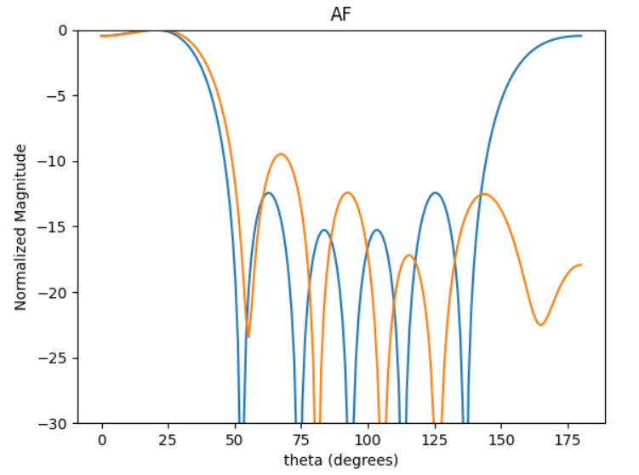
 | 0 | 1 | 2 | 3 | 4 | 5 | HPBW | SLL | DIR
0 | 1.0195262279 | 4.2622555889 | 1.9826652138 | 5.6622142549 | 3.3071887469 | 0.37860809313 | 41 | -0.4048634698 | 2.8583095971
1 | 5.1014607726 | 2.5543399847 | 6.2794129277 | 3.6369836846 | 1.1218784052 | 4.7496361513 | 41 | -0.40624719111 | 2.9429648372
2 | 4.4295507342 | 1.6530029417 | 5.2536749588 | 2.9279333386 | 0.53695101236 | 3.8227648532 | 41 | -0.40173009271 | 2.8418457056
3 | 0.99569040547 | 4.3012128966 | 2.018520193 | 5.6318020604 | 3.056726694 | 0.5650018445 | 41 | -0.42346186109 | 2.8692850699
4 | 1.2410255718 | 5.0461915587 | 2.3915200166 | 6.036099079 | 3.4090144325 | 0.996398019 | 41 | -0.39825847138 | 2.9554130629
5 | 3.2452184418 | 0.83738138053 | 4.236500145 | 1.687734171 | 5.3263262964 | 3.1866196303 | 41 | -0.47167117948 | 2.8631591854
6 | 1.9653873155 | 5.3038632373 | 3.0214049368 | 0.31884944039 | 4.0764352755 | 1.5816744393 | 41 | -0.45828377402 | 2.8673730551
7 | 2.6655566367 | 0.051705682375 | 3.5250553317 | 1.1564833657 | 4.8043553111 | 2.3064910807 | 41 | -0.39917938601 | 2.9024281268
8 | 0.35007458245 | 3.6795395152 | 1.3974649323 | 4.9675823039 | 2.7155143687 | 6.031116315 | 41 | -0.41393446692 | 2.8664156206
9 | 2.2036409578 | 6.1155723904 | 3.4267623481 | 0.80548723207 | 4.1649533758 | 2.1841712113 | 41 | -0.4305296675 | 2.8910834339

